login page
画面名 | ログインページ
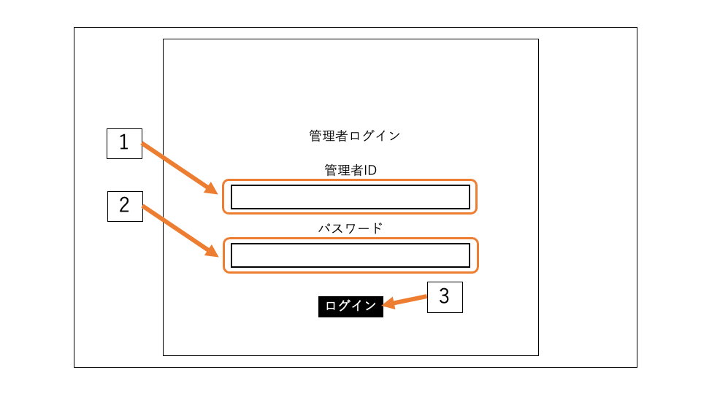

 |  | 機能ID | 機能 | 画面部品の種類 | 内容
 |  | 1 | 管理者ID入力 | テキストボックス | 管理者IDを入力する.
 |  | 2 | パスワード入力 | テキストボックス | パスワードを入力する.
 |  | 3 | ログイン | ボタン | 入力した情報を送信する.

main page
画面名 | メインページ
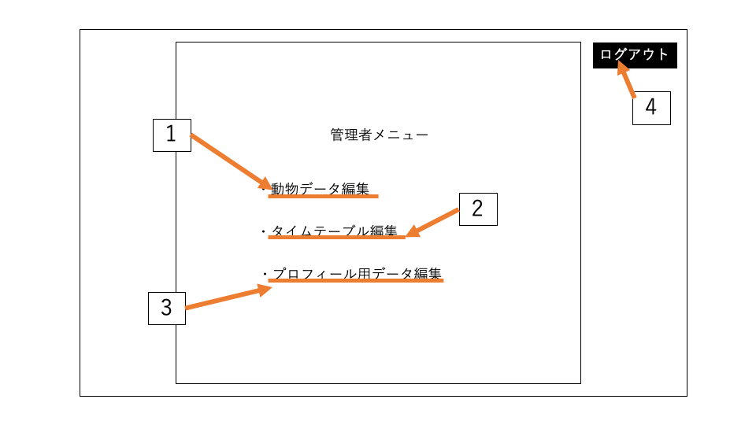

 |  | 機能ID | 機能 | 画面部品の種類 | 内容
 |  | 1 | 動物データ編集ページ遷移 | テキスト | 動物データ編集ページに遷移する.
 |  | 2 | タイムテーブル編集ページ遷移 | テキスト | タイムテーブル編集ページに遷移する.
 |  | 3 | プロフィール用データ編集ページ遷移 | テキスト | プロフィール用データ編集ページに遷移する.
 |  | 4 | ログアウト | ボタン | ログアウトする.

(改訂版)edit animal
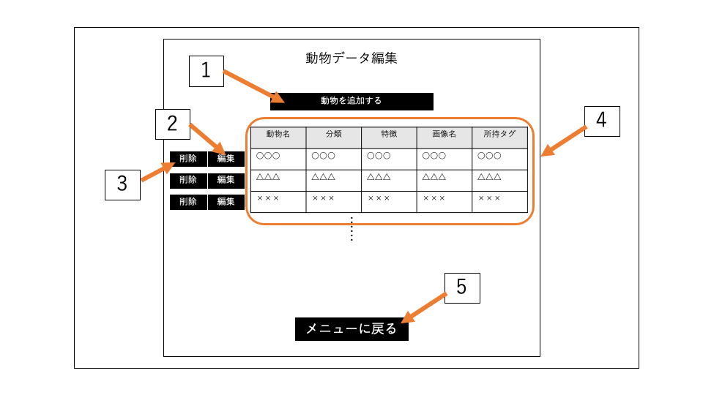
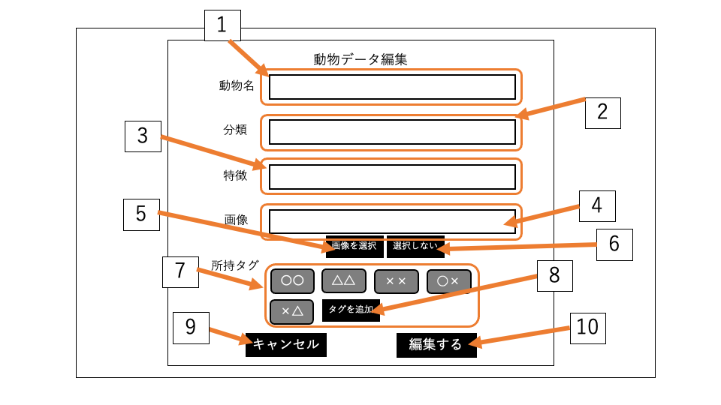
画面名 | 動物データメニューページ |  |  |  |  | 画面名 | 動物データ編集ページ
 |  |  |  |  |  |  | (画面遷移)

 |  | 機能ID | 機能 | 画面部品の種類 | 内容 |  |  | 機能ID | 機能 | 画面部品の種類 | 内容
 |  | 1 | 動物データ追加 | ボタン | 動物データ編集ページに遷移する. |  |  | 1 | 動物名入力 | テキストボックス | 動物名を入力する.
 |  | 2 | 動物データ編集 | ボタン | 選択したデータの動物データ編集ページに遷移する. |  |  | 2 | 分類入力 | テキストボックス | 分類を入力する.
 |  | 3 | 動物データ削除 | ボタン | 選択した動物のデータを削除する. |  |  | 3 | 特徴入力 | テキストボックス | 特徴を入力する.
 |  | 4 | 動物データ一覧表示 | テキスト | 登録されている動物のデータ一覧を表示する. |  |  | 4 | 画像名 | テキストボックス | 画像名を表示する.
 |  | 5 | メインページ遷移 | ボタン | メインページに遷移する. |  |  | 5 | ファイル選択 | ボタン | アップロードするファイルを選択する.
 |  |  |  |  |  |  |  | 6 | ファイル選択解除 | ボタン | ファイルを選択解除する.
 |  |  |  |  |  |  |  | 7 | 所持タグ選択 | チェックボックス | 所持タグを選択する.
 |  |  |  |  |  |  |  | 8 | 所持タグ追加 | ボタン | 所持タグを入力するテキストボックスを追加する.
 |  |  |  |  |  |  |  | 9 | キャンセル | ボタン | 動物データ編集フォームを閉じる.
 |  |  |  |  |  |  |  | 10 | 編集決定 | ボタン | 入力した情報を送信する.

(改訂版)edit timetable
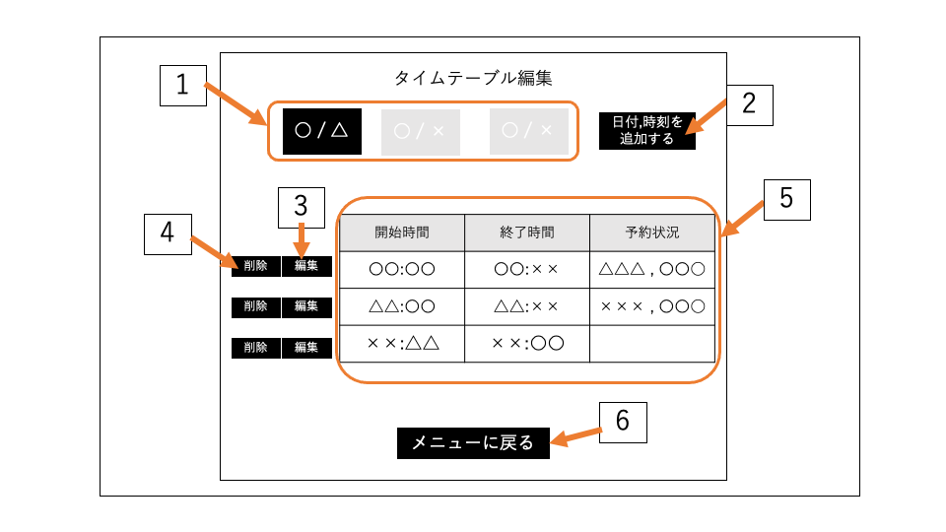
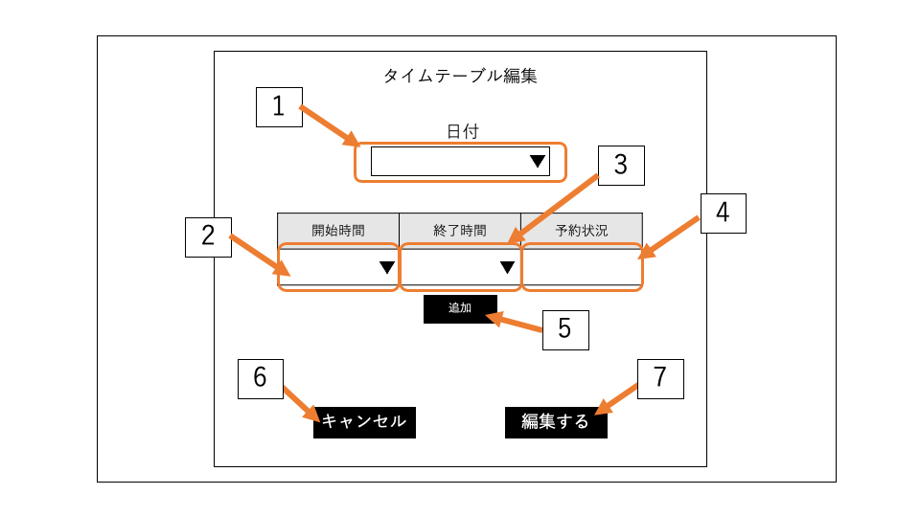
画面名 | タイムテーブル編集メニューページ |  |  |  |  | 画面名 | タイムテーブル編集ページ
 |  |  |  |  |  |  | (画面遷移)

 |  | 機能ID | 機能 | 画面部品の種類 | 内容 |  |  | 機能ID | 機能 | 画面部品の種類 | 内容
 |  | 1 | 日付選択 | ラジオボタン | 日付を選択する. |  |  | 1 | 日付入力 | ドロップダウン | 日付を選択する.
 |  | 2 | タイムテーブル追加 | ボタン | タイムテーブル編集ページに遷移する. |  |  | 2 | 開始時間選択 | ドロップダウン | 開始時間を選択する.
 |  | 3 | タイムテーブル編集 | ボタン | 選択した時刻のタイムテーブル編集ページに遷移する. |  |  | 3 | 終了時間選択 | ドロップダウン | 終了時間を選択する.
 |  | 4 | タイムテーブル削除 | ボタン | 選択した時刻のデータを削除する. |  |  | 4 | 予約状況入力 | テキストボックス | 予約済の動物を入力する.
 |  | 5 | タイムテーブル表示 | テキスト | タイムテーブルを表示する. |  |  | 5 | 入力フォーム追加 | ボタン | 時刻,予約状況を入力するフォームを追加する.
 |  | 6 | メインページ遷移 | ボタン | メインページに遷移する. |  |  | 6 | キャンセル | ボタン | タイムテーブル編集メニューページに遷移する(戻る).
 |  |  |  |  |  |  |  | 7 | 編集決定 | ボタン | 入力した情報を送信する.

(改訂版)edit profdata
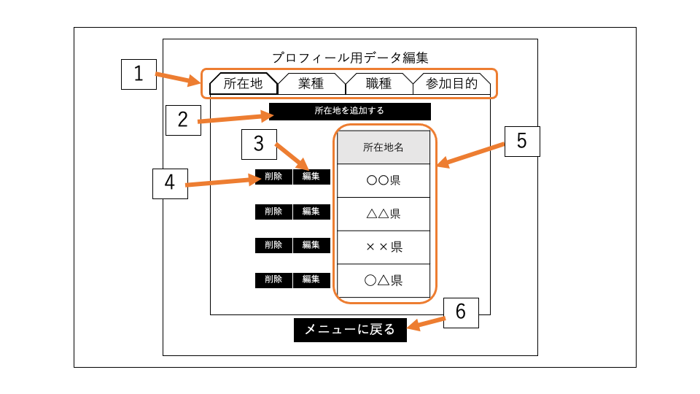
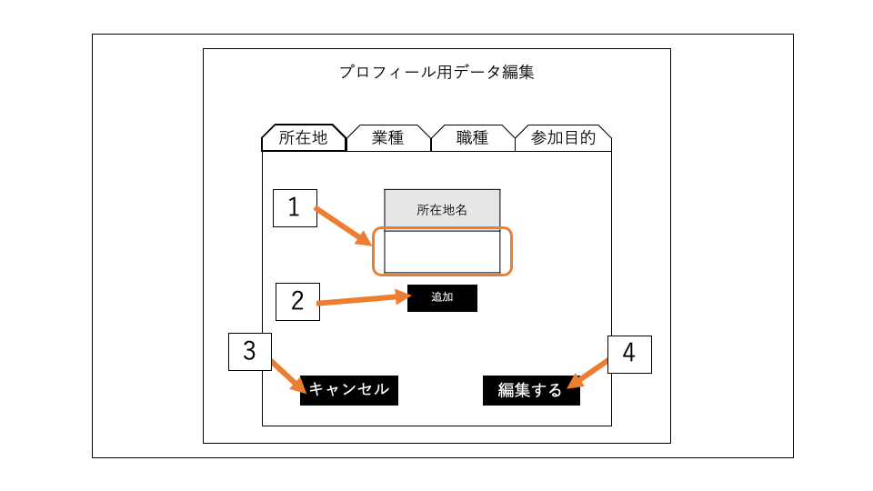
画面名 | プロフィール用データメニューページ |  |  |  |  | 画面名 | プロフィール用データ編集ページ
 |  |  |  |  |  |  | (画面遷移)

 |  | 機能ID | 機能 | 画面部品の種類 | 内容 |  |  | 機能ID | 機能 | 画面部品の種類 | 内容
 |  | 1 | テーブル選択 | ボタン | 編集するテーブルを選択する. |  |  | 1 | データ入力 | テキストボックス | データを入力する.
 |  | 2 | データ追加 | ボタン | プロフィール用データ編集ページに遷移する. |  |  | 2 | 入力フォーム追加 | ボタン | テキストボックスを追加する.
 |  | 3 | データ編集 | ボタン | 選択したデータの編集ページに遷移する. |  |  | 3 | キャンセル | ボタン | プロフィール用データメニューページに遷移する(戻る).
 |  | 4 | データ削除 | ボタン | 選択したデータを削除する. |  |  | 4 | 編集決定 | ボタン | 入力したデータを送信する.
 |  | 5 | 登録データ表示 | テキスト | 登録されているデータ一覧を表示する.
 |  | 6 | メインページ遷移 | ボタン | メインページに遷移する.

admin password
画面名 | 管理者パスワード暗号化ページ
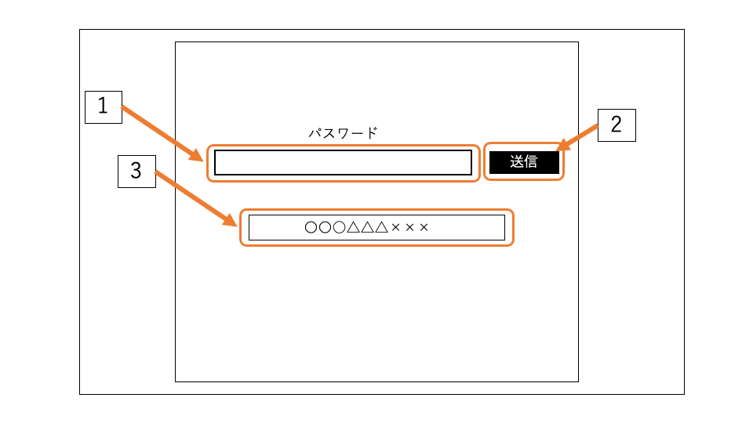

 |  | 機能ID | 機能 | 画面部品の種類 | 内容
 |  | 1 | パスワード入力 | テキストボックス | 暗号化したいパスワードを入力する.
 |  | 2 | パスワード送信 | ボタン | 入力したパスワードを送信する.
 |  | 3 | 暗号化パスワード表示 | テキスト | 入力したパスワードの暗号化された文字列を表示する.

(before)edit animal
画面名 | 動物データ編集ページ
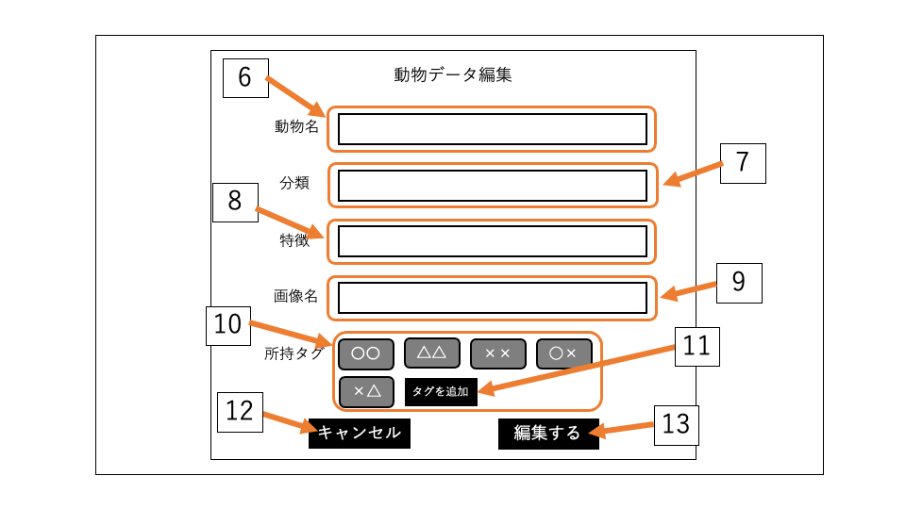

 |  | 機能ID | 機能 | 画面部品の種類 | 内容
 |  | 1 | 動物データ追加 | ボタン | 動物データ編集フォームを表示する.
 |  | 2 | 動物データ編集 | ボタン | 選択した動物データ編集フォームを表示する(選択された動物の情報をフォームの初期表示にする).
 |  | 3 | 動物データ削除 | ボタン | 選択した動物のデータを削除する.
 |  | 4 | 動物データ一覧表示 | テキスト | 登録されている動物のデータ一覧を表示する.
 |  | 5 | メインページ遷移 | ボタン | メインページに遷移する.
 |  | 6 | 動物名入力 | テキストボックス | 動物名を入力する.
 |  | 7 | 分類入力 | テキストボックス | 分類を入力する.
 |  | 8 | 特徴入力 | テキストボックス | 特徴を入力する.
 |  | 9 | 画像名入力 | テキストボックス | 画像名を入力する.
 |  | 10 | 所持タグ選択 | チェックボックス | 所持タグを選択する.
 |  | 11 | 所持タグ追加 | ボタン | 所持タグを入力するテキストボックスを追加する.
 |  | 12 | キャンセル | ボタン | 動物データ編集フォームを閉じる.
 |  | 13 | 編集決定 | ボタン | 入力した情報を送信する.

(before)edit timetable
画面名 | タイムテーブル編集ページ


 |  | 機能ID | 機能 | 画面部品の種類 | 内容
 |  | 1 | 日付選択 | ラジオボタン | 日付を選択する.
 |  | 2 | タイムテーブル追加 | ボタン | タイムテーブル編集フォームを表示する.
 |  | 3 | タイムテーブル編集 | ボタン | 選択した時刻の編集フォームを表示する.
 |  | 4 | タイムテーブル削除 | ボタン | 選択した時刻のデータを削除する.
 |  | 5 | タイムテーブル表示 | テキスト | タイムテーブルを表示する.
 |  | 6 | メインページ遷移 | ボタン | メインページに遷移する.
 |  | 7 | 日付入力 | ドロップダウン | 日付を選択する.
 |  | 8 | 開始時間選択 | ドロップダウン | 開始時間を選択する.
 |  | 9 | 終了時間選択 | ドロップダウン | 終了時間を選択する.
 |  | 10 | 予約状況入力 | テキストボックス | 予約済の動物を入力する.
 |  | 11 | 入力フォーム追加 | ボタン | 時刻,予約状況を入力するフォームを追加する.
 |  | 12 | キャンセル | ボタン | タイムテーブル編集フォームを閉じる.
 |  | 13 | 編集決定 | ボタン | 入力した情報を送信する.

(before)edit profdata
画面名 | プロフィール用データ編集ページ
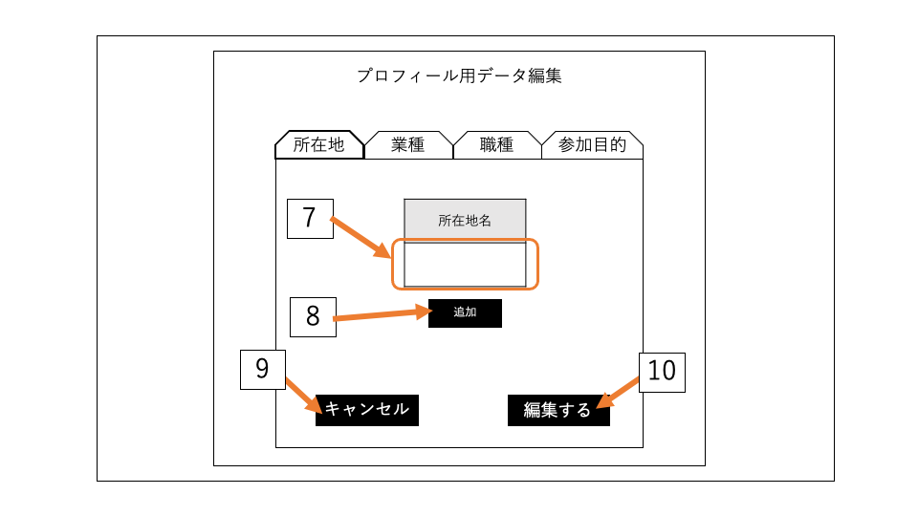

 |  | 機能ID | 機能 | 画面部品の種類 | 内容
 |  | 1 | テーブル選択 | ボタン | 編集するテーブルを選択する.
 |  | 2 | データ追加 | ボタン | データ編集フォームを表示する.
 |  | 3 | データ編集 | ボタン | 選択したデータの編集フォームを表示する(選択されたデータをフォームの初期表示にする).
 |  | 4 | データ削除 | ボタン | 選択したデータのデータを削除する.
 |  | 5 | 登録データ表示 | テキスト | 登録されているデータ一覧を表示する.
 |  | 6 | メインページ遷移 | ボタン | メインページに遷移する.
 |  | 7 | データ入力 | テキストボックス | データを入力する.
 |  | 8 | 入力フォーム追加 | ボタン | テキストボックスを追加する.
 |  | 9 | キャンセル | ボタン | データ編集フォームを閉じる.
 |  | 10 | 編集決定 | ボタン | 入力したデータを送信する.

